支付表
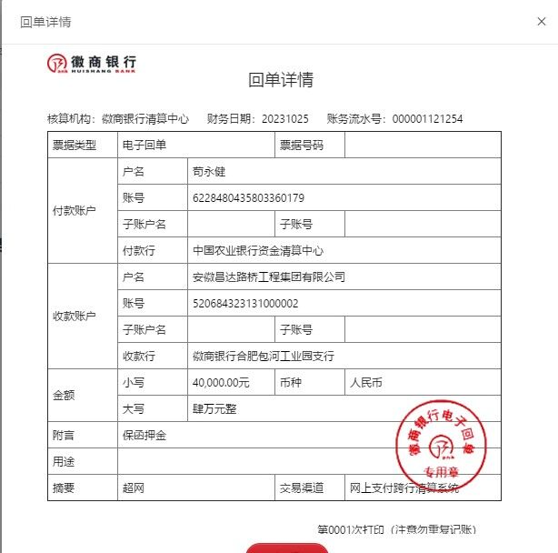
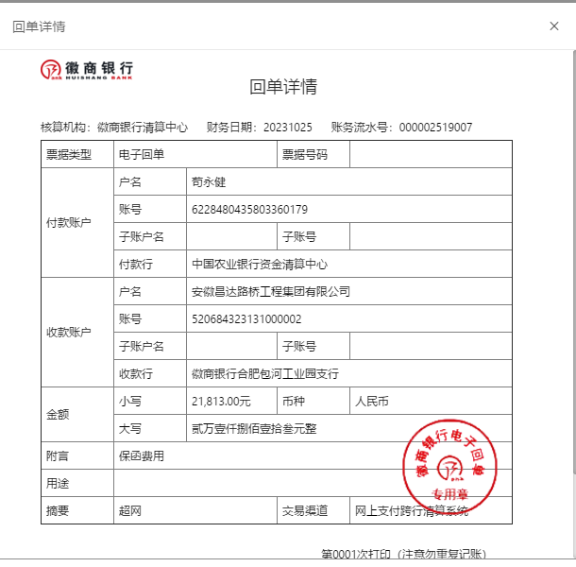
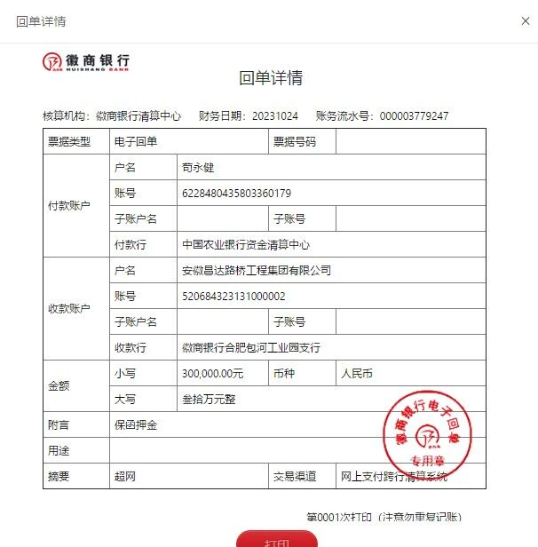
18332 武汉至重庆高速公路天门至宜昌段（天门荆门界至二广高速段）WTYJMTJ-3标段土石方工程三标-工程款支付申请表
项目名称 |  | 武汉至重庆高速公路天门至宜昌段（天门荆门界至二广高速段）WTYJMTJ-3标段土石方工程三标 |  |  |  |  | 建设单位 |  | 中国十七冶集团有限公司路桥工程技术分公司 |  |  |  |  | ERP编号 |  | 18332 | 档案编号 |  | 730天
中标金额 |  | 57,479,713.00 |  |  | 中标时间 | 2023.09.18 | 已提供工程资料 |  | 中标通知书、投资协议 |  |  |  |  | 保存地址 |  | 合肥 | 责任单位 |  | 南部大区-湖北
决算金额 |  |  |  |  | 决算时间 |  | 项目部印章 |  |  |  |  |  |  | 施工人 |  |  | 区域责任人 | 马金叶 | 省办负责人 | 马金叶
 | 经营填写 |  |  |  |  | 工程填写 | 经营填写 |  |  | 财务填写 |  | 经营、工程、质安填写 |  | 区域负责人 |  | 申请部门填写财务核对 |  |  | 本次支付 金额 | 剩余款项
 | 到款情况 |  |  |  |  |  | 暂列金 |  |  | 代缴税金 |  | 其他扣款 |  | 预留款 |  | 成本票
序号 | 日期 | 工程款金额 | 周转金金额 | 到款银行 | 到款账户 | 完成进度 | 比例 | 金额 | 备注 | 金额 | 备注 | 金额 | 备注 | 金额 | 备注 | 供货单位 | 合同额 | 成本票额
1 | 2023-10-25 |  | 340000 | 徽行 | 00002 |  |  |  |  |  |  | 3,621.20 | 办理1724392元履约保函，根据2023.6.20会议约定按保费的10%收取 | 340,000 | 暂扣20%履约保函押金 | 安徽建茗工程担保有限公司（保函银行手续费） |  |  | 3,448.00
2 |  |  | 21813 | 徽行 | 00002 |  |  |  |  |  |  |  |  |  |  | 江西省德弘非融资性担保有限公司南昌分公司（担保费用） |  |  | 32,764.00
3 | 2023-10-30 |  | 18020.2 | 徽行 | 00002 |  |  |  |  | 5699 | 差旅交通费
4 | 2023-12-22 |  | 250000 | 徽行 | 00002 |  |  |  |  | 5600 | 出场费 |  |  |  |  | 中国十七冶集团有限公司（农民工工资保证金） 中国建设银行股份有限公司马鞍山冶金支行 : 34001658808050329293 |  |  | 1,149,594.26
5 | 2023-12-23 |  | 250000 | 徽行 | 00002
6 | 2023-12-24 | 376978 | 290000 | 徽行 | 00002 |  |  |  |  | 500 | 外经证 |  |  |  |  | 户名:合肥浩铭建设工程有限公司（劳务分包） 34050177730800000021 开户行: 中国建设银行股份有限公司庐江支行 |  |  | 376,978.00 |  | 补业主代发
7 | 2023-12-25 |  | 360000 | 徽行 | 00002 |  |  |  |  | 6934.13 | 增值税及附加 | 200.00 | 手续费 |  |  | 户名:合肥浩铭建设工程有限公司（劳务分包） 34050177730800000021 开户行: 中国建设银行股份有限公司庐江支行 | 6,000,000.00
8 | 2024-02-05 | 6000000 |  | 中行 | 1752 57190 682 |  | 1.5% | 90,000.0 | 经领导同意按照进度扣除 | 60,000.00 | 按进度1%企税 | 200.00 |  |  |  | 户名:江苏中友建设工程有限公司（开山石渣） 账号:8110501012701492867 开户行: 中信银行股份有限公司无锡中桥支行 | 895,647.04 |  | 3,900,000.00
9 | 2024-02-08 |  | 80000 |  |  |  |  |  |  |  |  | 200.00 | 手续费 |  |  | 户名：无锡莲健园筑建筑装饰有限公司（ 挖掘机、德挖机 、推土机、压路机） 账号：12551000000299868 开户行： 华夏银行股份有限公司无锡五爱支行 | 1,002,000.00 |  | 1,002,000.00
 |  |  | -1000000 |  | 退周转金

 | 合计 | 6376978 | 609833.2 | 0 | 0 | 0 | 0.015 | 90000 | 0 | 78733.13 | 0 | 4221.2 | 0 | 340000 | 0 | 0 | 7897647.04 | 0 | 6464784.26 | 9072.61
 |  | 应支付金额 |  |  | 1002000.00 |  |  |  |  |  |  |  | 小写 | 1,002,000.00
 |  | 已支付金额 |  |  |  |  |  |  |  |  |  |  | 大写 | RMB1002000

